Worksheet
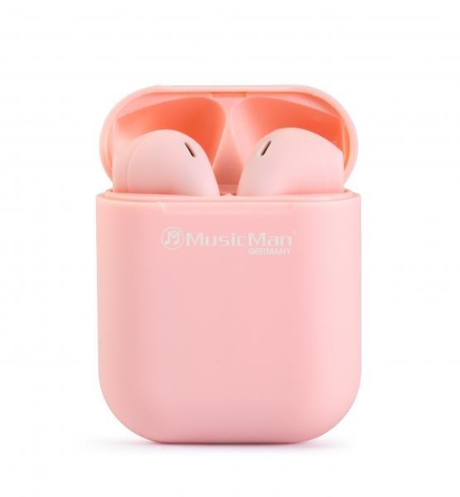
MusicMan Micro TWS Kopfhörer BT-X57 pink

Artikelnummer | 4920 |  | VE | 100
EAN | 4260358124056 |  | Stück pro Palette | 3200
Zollnummer | 85183000 |  | Lagen Pro Palette | 8

Abmessungen - Artikel
Länge(cm) | Breite(cm) | Höhe(cm) | Gewicht(g)
4.2 | 2.1 | 5.3 | 30

Abmessungen - Artikelverpackung
Länge(cm) | Breite(cm) | Höhe(cm) | Leergewicht(g) | Gewicht(g) Artikel+Verpackung
9 | 3.3 | 12.5 | 13 | 65

Abmessungen - VE Karton (Masterkarton)
Länge(cm) | Breite(cm) | Höhe(cm) | Gewicht(g)
47.5 | 38 | 19 | 7080

Verpackung - Bestandteile
Rest Zubehör (g) | Papier/Pappe (g) | Styropor (g) | Kunstst. Hohlkörper(g) | Kunstst. Folien(g) | Materialverbunde (g)
9 | 10 | 0 | 5 | 0 | 0

Batterie- / Akkuinformationen
Batterie-benötigt | Batterie enthalten | Batterie-Typ | Batterie-System(Art)
Ja | Ja | Akku | Li-Ion - Lithium-Ionen-Akku
Anzahl(stk.) | Gewicht/Stk.(g) | Energiedichte(WH/Kg) | Leistung(WH)
3 | 6 | 0 | 0

Lithium Baterie
Energiegehalt | Gewicht (Kg)
0 | 0

Weiterführende Informationen
Technaxx Reseller Portal

